关系图
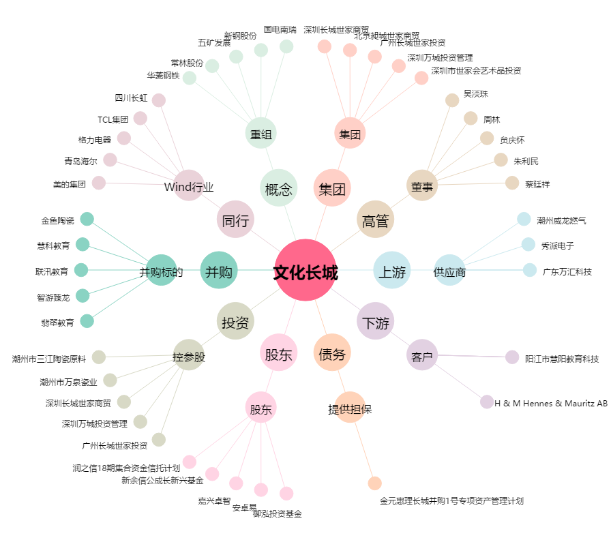
文化长城[300089.SZ] - 关系概览图

